Sheet1
プロジェクト名 | ドキュメント名 | 作成日 | 作成者
Security-Demo | セキュリティ演習システム報告 | 2025-05-14 | 況 浩然
１．はじめに、執筆内容（概要）
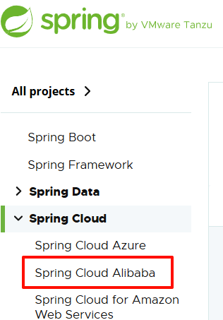
今週は、前職で学んだプロジェクトにおけるネットワークセキュリティに関する知見をもとに、実践的な内容を日本語の技術ドキュメントとし
てまとめます。
主に以下の二つの観点から、セキュリティ対策について段階的に解説します：
①. 細粒度の API セキュリティ（クローラーによる不正アクセスの防止、リクエストのレート制限、フォールトトレランス処理 など）
②. 粗粒度のクライアント IP レベルでの対策（IP制限、レートリミット等）
さらに、本プロジェクトでは Alibaba (株)が開発した中核コンポーネント を積極的に活用しています。具体的には、Spring Cloud Alibaba
にも正式に統合されている以下のモジュールを導入しています：
Nacos：サービス登録・発見および設定管理機能を提供

Sentinel：リアルタイムのトラフィック制御とフォールトトレランス（限流・熔断）を実現

また、最終的なセクションでは、Redisson クライアント を用いて 分散Counter を構築します。ここではRedis Lua スクリプト を利用し、
原子性とパフォーマンスを両立させた実装方法についても詳述します。

２． API セキュリティ

